Ilustración 1
MINISTERIO DE HACIENDA
DIRECCIÓN GENERAL DE PRESUPUESTO
DIRECCIÓN DE ESTUDIOS ECONÓMICOS Y SEGUIMIENTO FINANCIERO

Ilustración 1. Figuras impositivas
(Febrero 2025)
Valores en millones de RD$

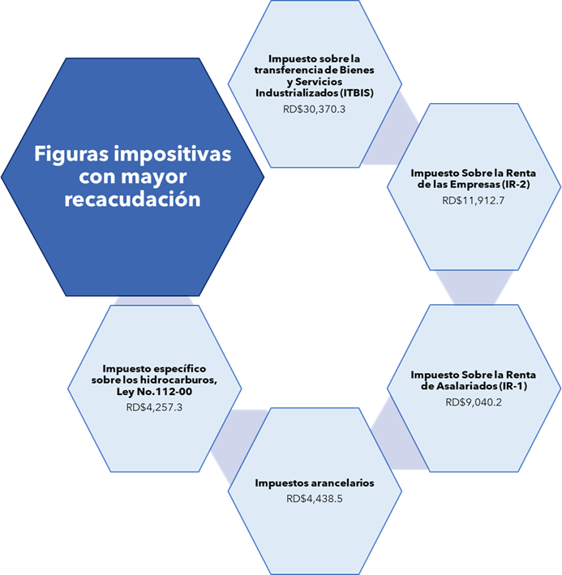

 | Notas:
 | *Cifras preliminares.
 | Fecha de imputación al 28/02/2025 // Fecha de registro al 07/03/2025.
 | Fuente: Sistema de Información de la Gestión Financiera (SIGEF).

Ilustración 2
MINISTERIO DE HACIENDA
DIRECCIÓN GENERAL DE PRESUPUESTO
DIRECCIÓN DE ESTUDIOS ECONÓMICOS Y SEGUIMIENTO FINANCIERO

Ilustración 2. Transferencias corrientes otorgadas a Instituciones
(Febrero 2025)
Valores en millones de RD$

RD$6,289.4 millones
RD$2,890.5 millones
RD$2,436.7 millones
RD$2,244.7 millones
RD$1,643.3 millones

 | Nota:
 | *Cifras preliminares.
 | 1. Fecha de imputación al 28/02/2025// Fecha de registro al 07/03/2025
 | Fuente: Sistema de Información de la Gestión Financiera (SIGEF).

Ilustración 3
MINISTERIO DE HACIENDA
DIRECCIÓN GENERAL DE PRESUPUESTO
DIRECCIÓN DE ESTUDIOS ECONÓMICOS Y SEGUIMIENTO FINANCIERO

Ilustración 3. Transferencias de capital otorgadas a Instituciones
(Febrero 2025)
Valores en millones de RD$

RD$1,500.0 millones
RD$504.6 millones
RD$386.7 millones
RD$228.4 millones
RD$193.2 millones

 | Nota:
 | *Cifras preliminares.
 | 1. Fecha de imputación al 28/02/2025// Fecha de registro al 07/03/2025
 | Fuente: Sistema de Información de la Gestión Financiera (SIGEF).

Mapa 1
País | Provincia | Montos
República Dominicana | Distrito Nacional | 511.6
República Dominicana | Azua | 67.6
República Dominicana | Bahoruco | 7.9
Puerto Plata
República Dominicana | Barahona | 34.6
Monte Cristi
República Dominicana | Dajabón | 96.8
República Dominicana | Duarte | 445.3
Valverde
Espaillat
República Dominicana | Elías Piña | 48.6
María Trinidad Sanchez
República Dominicana | El seibo | 96.2
Dajabón
República Dominicana | Espaillat | 54.7
Santiago Rodríguez
55.0
Hermanas Mirabal
7.3
República Dominicana | Independencia | 24.3
República Dominicana | La Altagracia | 249.6
Santiago
281.0
Duarte
República Dominicana | La Romana | 129.1
Samaná
República Dominicana | La vega | 192.1
República Dominicana | María Trinidad Sánchez | 316.6
República Dominicana | Monte Cristí | 276.4
Elías Piña
La Vega
192.1
Sanchez Ramírez
República Dominicana | Pedernales | 3.7
República Dominicana | Peravia | 151.1
San Juan
Monseñor Nouel
25.5
Hato Mayor
275.9
República Dominicana | Puerto Plata | 194.1
Monte Plata
República Dominicana | Hermanas Mirabal | 7.3
El Seibo
República Dominicana | Samaná | 89.5
República Dominicana | San Cristobal | 438.3
San José de Ocoa
República Dominicana | San Juan | 64.8
Azua
La Altagracia
República Dominicana | San Pedro de Macorís | 115.7
San Cristóbal
Santo Domingo
San Pedro de Macorís
República Dominicana | Sanchez Ramírez | 58.6
Bahoruco
La Romana
República Dominicana | Santiago | 281.0
Independencia
República Dominicana | Santiago Rodríguez | 55.0
Peravia
Distrito Nacional
511.6
República Dominicana | Valverde | 137.7
República Dominicana | Monseñor Nouel | 25.5
República Dominicana | Monte Plata | 72.0
Barahona
República Dominicana | Hato Mayor | 275.9
República Dominicana | San José de Ocoa | 82.3
República Dominicana | Santo Domingo | 997.6
Pedernales
*Cifras preliminares.
1. Fecha de imputación al 28/02/2025 // fecha de registro al 07/03/2025.
2. Se excluye el monto a nivel multiprovincial del mapa.
Fuente: Sistema de Información de la Gestión Financiera (SIGEF)

Ilustración 4
 | MINISTERIO DE HACIENDA
 | DIRECCIÓN GENERAL DE PRESUPUESTO
 | DIRECCIÓN DE ESTUDIOS ECONÓMICOS Y SEGUIMIENTO FINANCIERO

Ilustración 4. Proyectos de Inversión Pública por funciones
Valores en millones de RD$
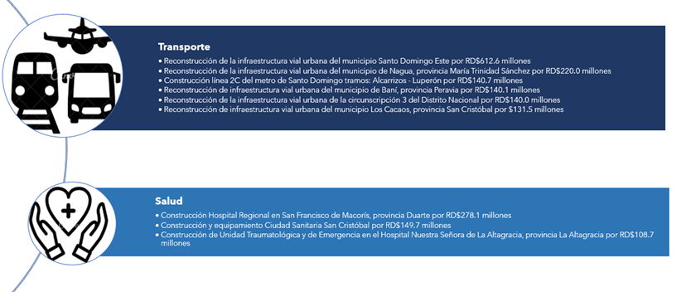

Nota: *Cifras Preliminares.
1.Fecha de imputación al 28/02/2025 // Fecha de registro al 07/03/2025.
Fuente: Sistema de Información de la Gestión Financiera (SIGEF).

Ilustración 5
 | MINISTERIO DE HACIENDA
 | DIRECCIÓN GENERAL DE PRESUPUESTO
 | DIRECCIÓN DE ESTUDIOS ECONÓMICOS Y SEGUIMIENTO FINANCIERO

Ilustración 5. Top 3 Instituciones con Mayor Ejecución de Gastos - Febrero 2025
Valores en millones de RD$
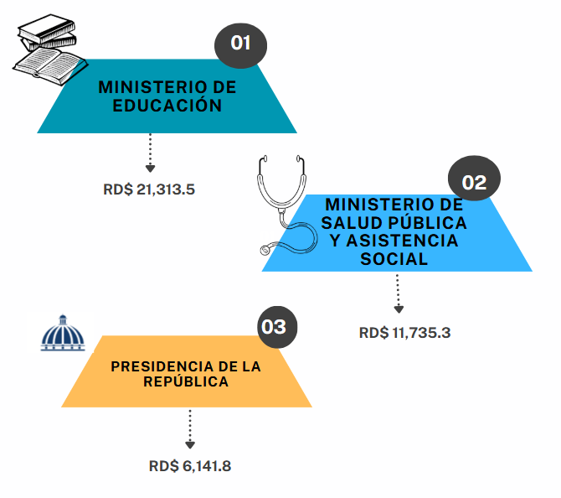

Nota: *Cifras Preliminares.
1.Fecha de imputación al 28/02/2025 // Fecha de registro al 07/03/2025.
Fuente: Sistema de Información de la Gestión Financiera (SIGEF).

